Cтолы
Мебель для персонала "WAVE"
Основные цвета: Дуб Сонома, Бук Тиара |  |  |  | Цены в рублях на |  | 2026-01-01
Изображение | Артикул | Габаритные размеры | Описание | Вес (кг) | Объем (м.куб.) | Цена
Столы письменные
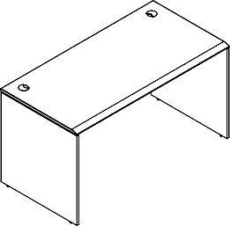 | WST 127 | 1200х700х750 | Столешница выполнена из МДФ т.19мм в пленке ПВХ с фрезеровкой со стороны сидящего. Опоры и царга из ЛДСП т.18мм с кромкой ПВХ т.2мм. | 32.0 | 0.064 | 12376
 | WST 147 | 1400х700х750 |  | 35.0 | 0.071 | 13783
 | WST 167 | 1600х700х750 |  | 38.0 | 0.078 | 15214
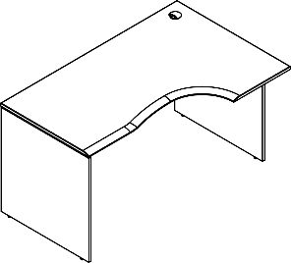 | WCET 149 (L/R) | 1400х900х750 | Столешница выполнена из МДФ т.19мм в пленке ПВХ с фрезеровкой со стороны сидящего. Опоры и царга из ЛДСП т.18мм с кромкой ПВХ т.2мм. | 39.0 | 0.081 | 16169
 | WCET 169 (L/R) | 1600х900х750 |  | 43.0 | 0.089 | 17956
Стол руководителя
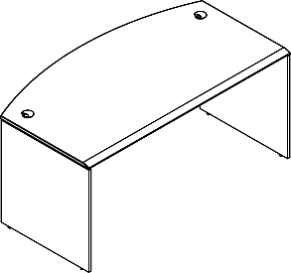 | WET 169 | 1600х867х750 | Столешница выполнена из МДФ т.19мм в пленке ПВХ с фрезеровкой со стороны сидящего. Опоры и царга из ЛДСП т.18мм с кромкой ПВХ т.2мм. | 42.0 | 0.087 | 17614
Столы двойные (2-х местная рабочая станция)
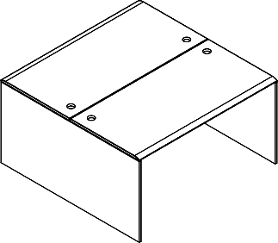 | W2ST 127 | 1200х1406х750 | Столешница выполнена из МДФ т.19мм в пленке ПВХ с фрезеровкой со стороны сидящего. Опоры и царга из ЛДСП т.18мм с кромкой ПВХ т.2мм. | 63.0 | 0.127 | 23836
 | W2ST 147 | 1400х1406х750 |  | 69.0 | 0.141 | 26649
 | W2ST 167 | 1600х1406х750 |  | 75.0 | 0.155 | 29511
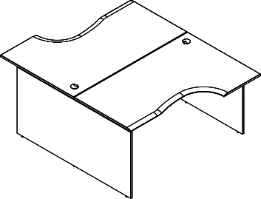 | W2CET 149.1 | 1400х1806х750 | Столешница выполнена из МДФ т.19мм в пленке ПВХ с фрезеровкой со стороны сидящего. Опоры и царга из ЛДСП т.18мм с кромкой ПВХ т.2мм. | 77.0 | 0.161 | 31422
 | W2CET 169.1 | 1600х1806х750 |  | 85.0 | 0.177 | 34995
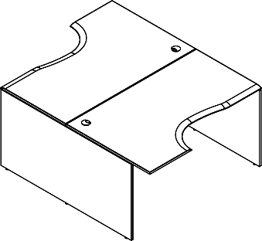 | W2CET 149.2 | 1400х1806х750 | Столешница выполнена из МДФ т.19мм в пленке ПВХ с фрезеровкой со стороны сидящего. Опоры и царга из ЛДСП т.18мм с кромкой ПВХ т.2мм. | 77.0 | 0.161 | 31422
 | W2CET 169.2 | 1600х1806х750 |  | 85.0 | 0.177 | 34995
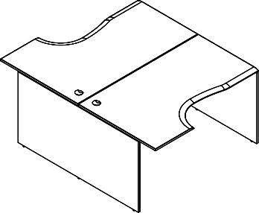 | W2CET 149.3 | 1400х1806х750 | Столешница выполнена из МДФ т.19мм в пленке ПВХ с фрезеровкой со стороны сидящего. Опоры и царга из ЛДСП т.18мм с кромкой ПВХ т.2мм. | 77.0 | 0.161 | 31422
 | W2CET 169.3 | 1600х1806х750 |  | 85.0 | 0.177 | 34995

Конференц-столы
Мебель для персонала "WAVE"
Основные цвета: Дуб Сонома, Бук Тиара
Изображение | Артикул | Габаритные размеры | Описание | Вес (кг) | Объем (м.куб.) | Цена
Конференц-столы
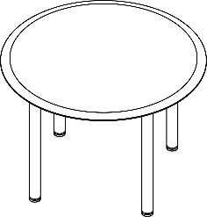 | WRT 110 | D1100х750 | Столешница выполнена из МДФ т.19мм с фрезеровкой, покрытие - пленка ПВХ. Комплектуется опорами ВТ-710.1, цвет - Алюминий | 31.0 | 0.111 | 18,626
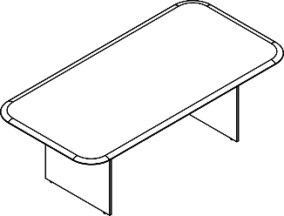 | WOCT 220 | 2200х1100х750 | Столешница выполнена из МДФ т.19мм с фрезеровкой, покрытие - пленка ПВХ. Каркас стола из ЛДСП т.18мм. Комплектуется регулируемыми опорами. | 59.0 | 0.123 | 26,434
 | WCT 110 | 1000х1000х754 | Столешница выполнена из МДФ т.19мм с фрезеровкой, покрытие - пленка ПВХ. Опора металлическая с круглым основанием, диаметр трубы 108мм , диаметр основания 600мм. Опора нерегулируемая, цвет - Белый, Антрацит, Алюминий | 0.05 | 33.000 | 23,019
 | WCT 1111 | 1100х1100х754 | Столешница выполнена из МДФ т.19мм с фрезеровкой, покрытие - пленка ПВХ. Опора металлическая с круглым основанием, диаметр трубы 108мм , диаметр основания 600мм. Опора нерегулируемая, цвет - Белый, Антрацит, Алюминий | 0.06 | 35.000 | 26,131
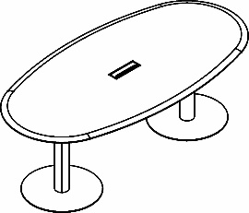 | WOST 2211 | 2200х1100х754 | Столешница выполнена из МДФ т.19мм с фрезеровкой, покрытие - пленка ПВХ. Опоры металлические с круглым основанием, диаметр трубы 108мм , диаметр основания 600мм. Опоры нерегулируемые, цвет металла - Белый, Антрацит, Алюминий | 0.11 | 67.000 | 50,769
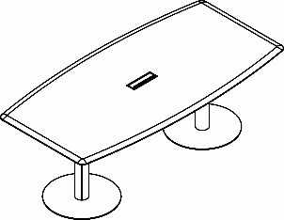 | WCST 2211 | 2200х1100х754 | Столешница выполнена из МДФ т.19мм с фрезеровкой, покрытие - пленка ПВХ. Опоры металлические с круглым основанием, диаметр трубы 108мм , диаметр основания 600мм. Опоры нерегулируемые, цвет металла - Белый, Антрацит, Алюминий | 0.12 | 78.000 | 51,721

Компоновки ассортимента
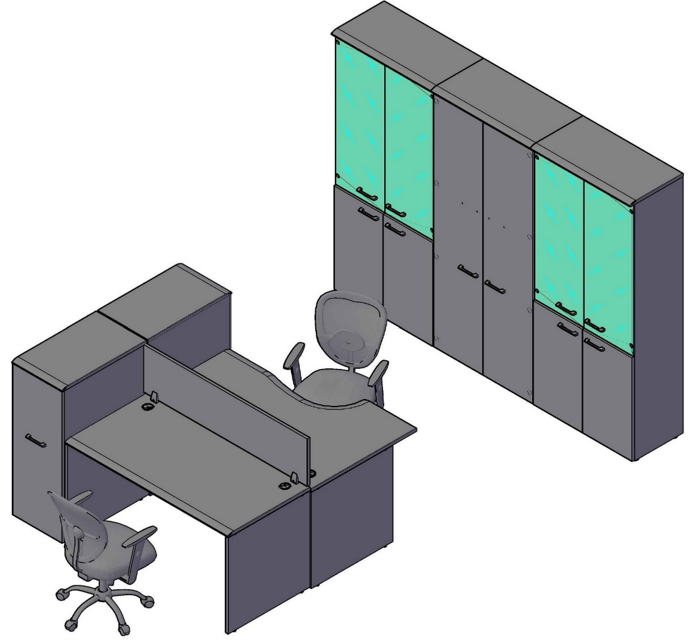
Компоновки элементов
Оперативная мебель WAVE |  | Комбинация №1 |  | Наименование/Артикул | Цена
 |  |  |  | Стол письменный WST 147 | 13,783
 |  |  |  | Стол эргономичный WCET 149 (L) | 16,169
 |  |  |  | Экран XFP 143 | 5,104
 |  |  |  | Тумба с выдвижной секцией WDMS 720 | 17,087
 |  |  |  | Каркас шкафа высокого XHC 85 | 11,551
 |  |  |  | Каркас гардероба XCW 85-1 | 10,707
 |  |  |  | Каркас шкафа высокого XHC 85 | 11,551
 |  |  |  | Двери низкие XLD 42-2 | 3,873
 |  |  |  | Двери низкие XLD 42-2 | 3,873
 |  |  |  | Двери высокие XHD 42-2 | 7,584
 |  |  |  | Дверь стеклянная в AL-рамке XRG 42-1 | 7,379
 |  |  |  | Дверь стеклянная в AL-рамке XRG 42-1 | 7,379
 |  |  |  | Дверь стеклянная в AL-рамке XRG 42-1 | 7,379
 |  |  |  | Дверь стеклянная в AL-рамке XRG 42-1 | 7,379
 |  |  |  | Топ WTP 85 | 3,488 | `
 |  |  |  | Топ WTP 85 | 3,488
 |  |  |  | Топ WTP 85 | 3,488

 | Цена: |  | 141,262.00 |  |  |  | `

Оперативная мебель WAVE |  | Комбинация №2 |  | Наименование/Артикул | Цена
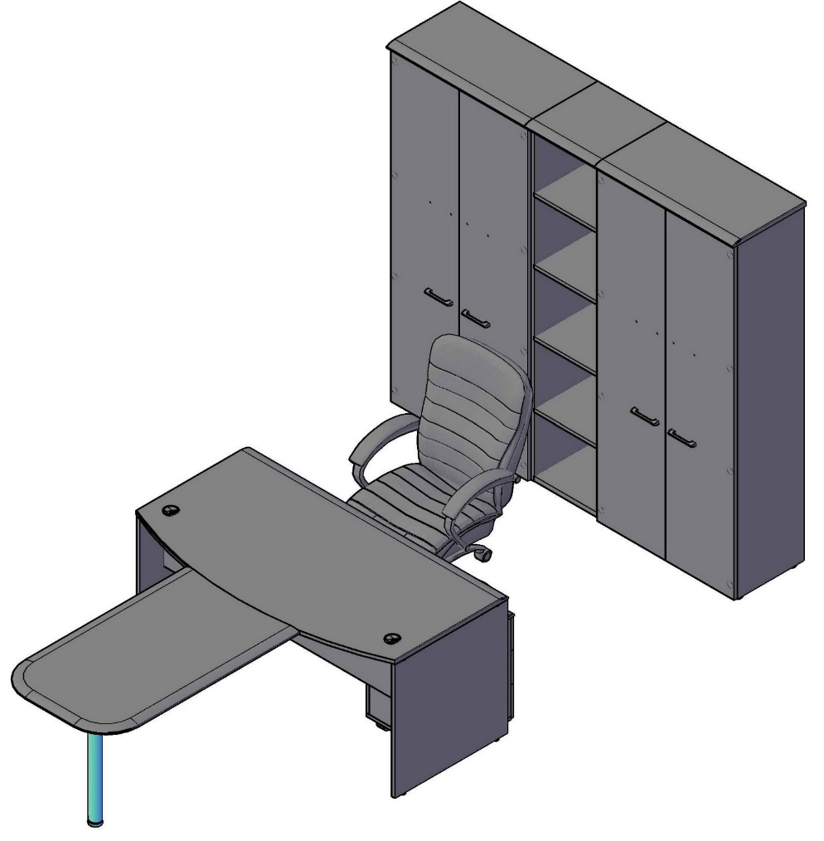 |  |  |  | Стол руководителя WET 169 | 17,614
 |  |  |  | Брифинг-приставка WB 127 | 9,459
 |  |  |  | Тумба мобильная WMC-3D.А | 11,621
 |  |  |  | Каркас гардероба XCW 85-1 | 10,707
 |  |  |  | Каркас шкафа высокого XHC 85 | 11,551
 |  |  |  | Каркас шкафа узкого высокого XHC 42 | 4,017
 |  |  |  | Двери высокие XHD 42-2 | 7,584
 |  |  |  | Двери высокие XHD 42-2 | 7,584
 |  |  |  | Топ WTP 85 | 3,488
 |  |  |  | Топ WTP 43 | 1,832
 |  |  |  | Топ WTP 85 | 3,488

 | Цена: |  | 88,945.00

Оперативная мебель WAVE |  | Комбинация №3 |  | Наименование/Артикул | Цена
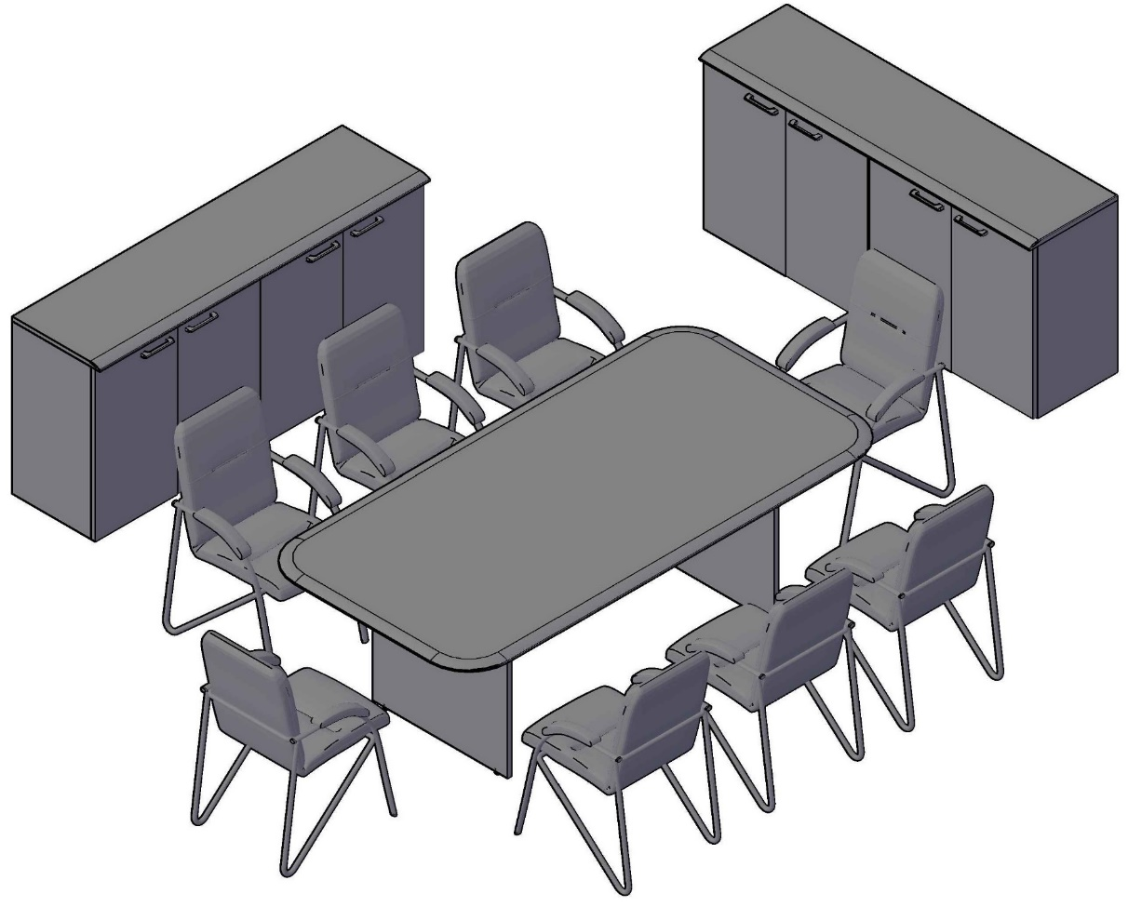 |  |  |  | Конференц-стол WOCT 220 | 26,434
 |  |  |  | Каркас шкафа низкого XLC 85 | 5,602
 |  |  |  | Каркас шкафа низкого XLC 85 | 5,602
 |  |  |  | Каркас шкафа низкого XLC 85 | 5,602
 |  |  |  | Каркас шкафа низкого XLC 85 | 5,602
 |  |  |  | Двери низкие XLD 42-2 | 3,873
 |  |  |  | Двери низкие XLD 42-2 | 3,873
 |  |  |  | Двери низкие XLD 42-2 | 3,873
 |  |  |  | Двери низкие XLD 42-2 | 3,873
 |  |  |  | Топ WTP 85 | 3,488
 |  |  |  | Топ WTP 85 | 3,488

 | Цена: |  | 71,310.00

